Sheet2
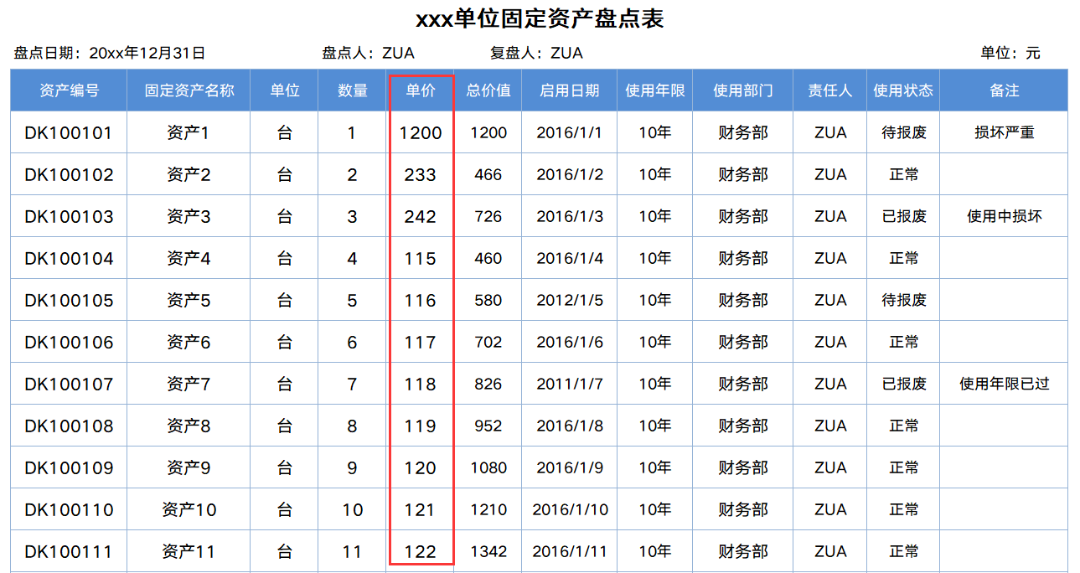
· 請在此處輸入表格使用說明問題。
1、請在此處進行說明。
2、請線上框範圍內插入說明圖，然後將線框刪除。
· 請在此處輸入表格使用說明問題。
1、請在此處進行說明。
2、請線上框範圍內插入說明圖，然後將線框刪除。
· 請在此處輸入表格使用說明問題。
1、請在此處進行說明。
2、請線上框範圍內插入說明圖，然後將線框刪除。

表格模板使用說明
（本頁為說明頁，使用者使用模板時可刪除本頁內容）
表格模板使用說明
（本頁為說明頁，使用者使用模板時可刪除本頁內容）
表格模板使用說明
（本頁為說明頁，使用者使用模板時可刪除本頁內容）
表格模板使用說明
（本頁為說明頁，使用者使用模板時可刪除本頁內容）
表格模板使用說明
（本頁為說明頁，使用者使用模板時可刪除本頁內容）
表格模板使用說明
（本頁為說明頁，使用者使用模板時可刪除本頁內容）
表格模板使用說明
（本頁為說明頁，使用者使用模板時可刪除本頁內容）
表格模板使用說明
（本頁為說明頁，使用者使用模板時可刪除本頁內容）
表格模板使用說明
（本頁為說明頁，使用者使用模板時可刪除本頁內容）

01
基礎操作指南
01
基礎操作指南
01
基礎操作指南
01
基礎操作指南
01
基礎操作指南
01
基礎操作指南
01
基礎操作指南
01
基礎操作指南
中文｜字型名稱
xxxxxxx
02
字型說明
中文｜字型名稱
字型名稱
中文｜字型名稱
字型名稱
02
字型說明
英文｜字型名稱
字型名稱
中文｜字型名稱
漢儀君黑-45簡
02
字型說明
中文｜字型名稱
xxxxxxx
02
字型說明
中文｜字型名稱
字型名稱
中文｜字型名稱
字型名稱
02
字型說明
英文｜字型名稱
字型名稱
中文｜字型名稱
漢儀中圓簡
02
字型說明
中文｜字型名稱
xxxxxxx
02
字型說明
中文｜字型名稱
字型名稱
中文｜字型名稱
字型名稱
02
字型說明
英文｜字型名稱
字型名稱

· 如何撤銷工作表保護？
1、選中對應工作表。
2、點選：「審閱---撤銷工作表」保護。
· 如何撤銷工作表保護？
1、選中對應工作表。
2、點選：「審閱---撤銷工作表」保護。
· 如何撤銷工作表保護？
1、選中對應工作表。
2、點選：「審閱---撤銷工作表」保護。
· 如何撤銷工作表保護？
1、選中對應工作表。
2、點選：「審閱---撤銷工作表」保護。
· 如何撤銷工作表保護？
1、選中對應工作表。
2、點選：「審閱---撤銷工作表」保護。
· 如何撤銷工作表保護？
1、選中對應工作表。
2、點選：「審閱---撤銷工作表」保護。
· 如何撤銷工作表保護？
1、選中對應工作表。
2、點選：「審閱---撤銷工作表」保護。
· 如何撤銷工作表保護？
1、選中對應工作表。
2、點選：「審閱---撤銷工作表」保護。

· 如何增加行數？
1、選中最後一行，滑鼠放在選中區域右下角。
2、當滑鼠箭頭變成黑色十字形時，點選滑鼠左鍵下拉即可。
· 如何增加行數？
1、選中最後一行，滑鼠放在選中區域右下角。
2、當滑鼠箭頭變成黑色十字形時，點選滑鼠左鍵下拉即可。
· 如何增加行數？
1、選中最後一行，滑鼠放在選中區域右下角。
2、當滑鼠箭頭變成黑色十字形時，點選滑鼠左鍵下拉即可。
· 如何增加行數？
1、選中最後一行，滑鼠放在選中區域右下角。
2、當滑鼠箭頭變成黑色十字形時，點選滑鼠左鍵下拉即可。
· 如何增加行數？
1、選中最後一行，滑鼠放在選中區域右下角。
2、當滑鼠箭頭變成黑色十字形時，點選滑鼠左鍵下拉即可。
· 如何增加行數？
1、選中最後一行，滑鼠放在選中區域右下角。
2、當滑鼠箭頭變成黑色十字形時，點選滑鼠左鍵下拉即可。
· 如何增加行數？
1、選中最後一行，滑鼠放在選中區域右下角。
2、當滑鼠箭頭變成黑色十字形時，點選滑鼠左鍵下拉即可。
· 如何增加行數？
1、選中最後一行，滑鼠放在選中區域右下角。
2、當滑鼠箭頭變成黑色十字形時，點選滑鼠左鍵下拉即可。

【說明】
模板中使用的字型僅限於個人學習、研究或欣賞目的使用，如需商用請您自行向版權方購買、獲取商用版權。
【說明】
模板中使用的字型僅限於個人學習、研究或欣賞目的使用，如需商用請您自行向版權方購買、獲取商用版權。
【說明】
模板中使用的字型僅限於個人學習、研究或欣賞目的使用，如需商用請您自行向版權方購買、獲取商用版權。
【說明】
模板中使用的字型僅限於個人學習、研究或欣賞目的使用，如需商用請您自行向版權方購買、獲取商用版權。
【說明】
模板中使用的字型僅限於個人學習、研究或欣賞目的使用，如需商用請您自行向版權方購買、獲取商用版權。
【說明】
模板中使用的字型僅限於個人學習、研究或欣賞目的使用，如需商用請您自行向版權方購買、獲取商用版權。
【說明】
模板中使用的字型僅限於個人學習、研究或欣賞目的使用，如需商用請您自行向版權方購買、獲取商用版權。
【說明】
模板中使用的字型僅限於個人學習、研究或欣賞目的使用，如需商用請您自行向版權方購買、獲取商用版權。

· 請在此處輸入表格使用說明問題。
1、請在此處進行說明。
2、請線上框範圍內插入說明圖，然後將線框刪除。
· 請在此處輸入表格使用說明問題。
1、請在此處進行說明。
2、請線上框範圍內插入說明圖，然後將線框刪除。
· 自動統計資料。
1、自動統計工作量、已完成、未完成數值。
2、紅框內公式請勿刪除。
· 請在此處輸入表格使用說明問題。
1、請在此處進行說明。
2、請線上框範圍內插入說明圖，然後將線框刪除。
· 請在此處輸入表格使用說明問題。
1、請在此處進行說明。
2、請線上框範圍內插入說明圖，然後將線框刪除。
· 自動統計資料。
1、自動統計、篩選各項數值。
2、紅框內公式請勿刪除。
· 請在此處輸入表格使用說明問題。
1、請在此處進行說明。
2、請線上框範圍內插入說明圖，然後將線框刪除。
· 請在此處輸入表格使用說明問題。
1、請在此處進行說明。
2、請線上框範圍內插入說明圖，然後將線框刪除。
03
素材說明
圖片：
無
素材：
無
03
素材說明
圖片：
模板中使用的圖片來源於【網站名稱】，該圖片具有CC0共享協議，您可在遵循CC0共享協議的情況下使用。
素材：
模板中使用的圖片來源於【網站名稱】，該圖片具有CC0共享協議，您可在遵循CC0共享協議的情況下使用。
03
素材說明
圖片：
無
素材：
無
03
素材說明
圖片：
無
素材：
無
03
素材說明
圖片：
模板中使用的圖片來源於【網站名稱】，該圖片具有CC0共享協議，您可在遵循CC0共享協議的情況下使用。
素材：
模板中使用的圖片來源於【網站名稱】，該圖片具有CC0共享協議，您可在遵循CC0共享協議的情況下使用。
03
素材說明
圖片：
無
素材：
無
03
素材說明
圖片：
無
素材：
無
03
素材說明
圖片：
模板中使用的圖片來源於【網站名稱】，該圖片具有CC0共享協議，您可在遵循CC0共享協議的情況下使用。
素材：
模板中使用的圖片來源於【網站名稱】，該圖片具有CC0共享協議，您可在遵循CC0共享協議的情況下使用。

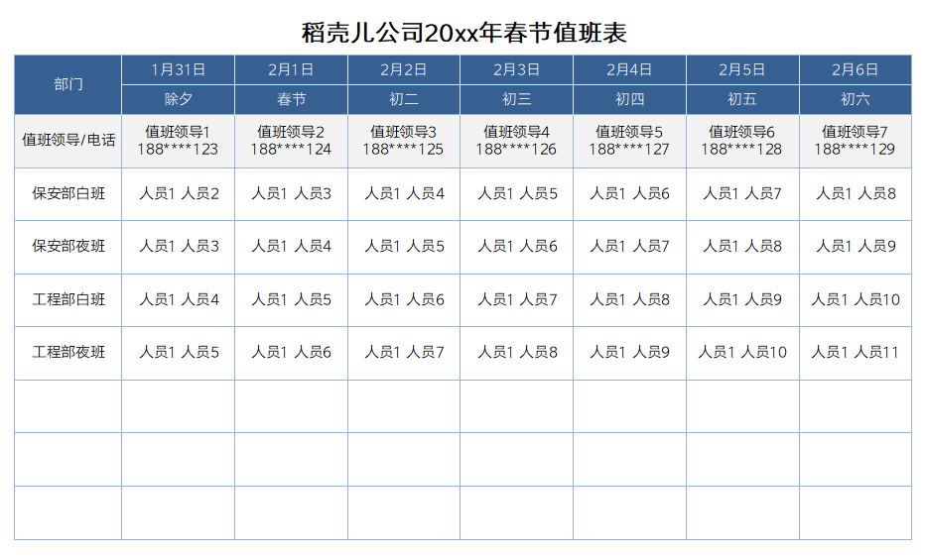
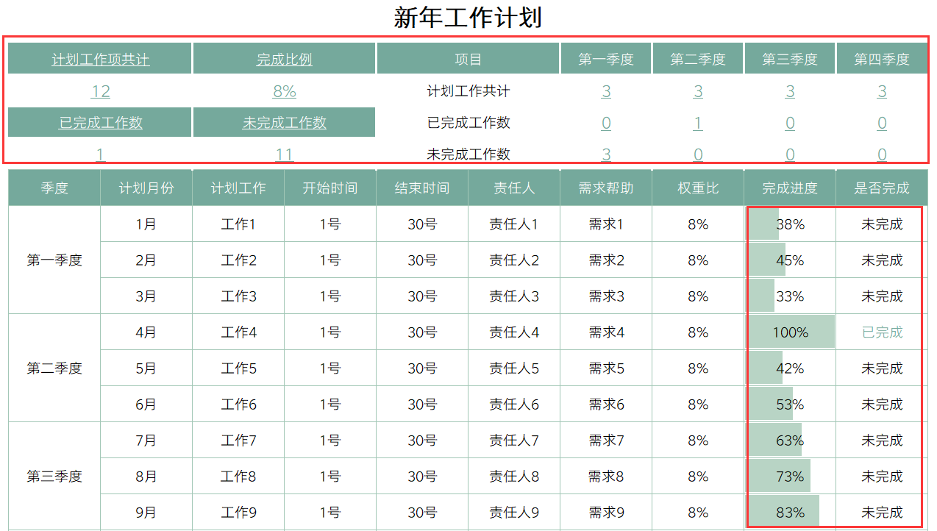

· 請在此處輸入表格使用說明問題。
1、請在此處進行說明。
2、請線上框範圍內插入說明圖，然後將線框刪除。
· 請在此處輸入表格使用說明問題。
1、請在此處進行說明。
2、請線上框範圍內插入說明圖，然後將線框刪除。
· 請在此處輸入表格使用說明問題。
1、請在此處進行說明。
2、請線上框範圍內插入說明圖，然後將線框刪除。
· 請在此處輸入表格使用說明問題。
1、請在此處進行說明。
2、請線上框範圍內插入說明圖，然後將線框刪除。
· 請在此處輸入表格使用說明問題。
1、請在此處進行說明。
2、請線上框範圍內插入說明圖，然後將線框刪除。
· 請在此處輸入表格使用說明問題。
1、請在此處進行說明。
2、請線上框範圍內插入說明圖，然後將線框刪除。

